Chi tiết địa chất
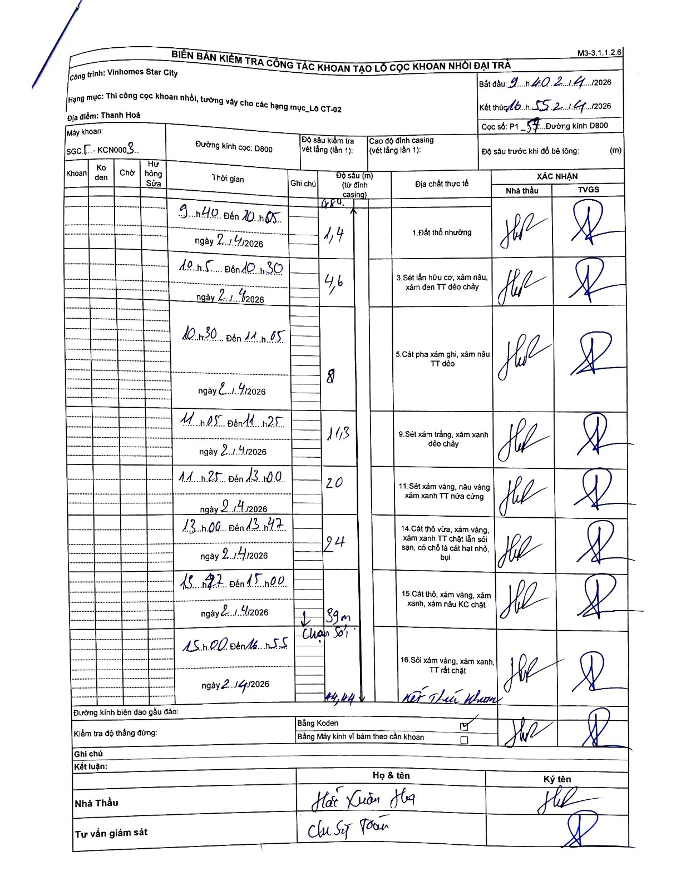
Dự án | Star City Thanh Hóa
Hạng mục | Thi công cọc khoan nhồi, tường vây cho các hạng mục_Lô CT-02
Tên bộ phận | Cọc khoan nhồi
Số hiệu cọc | P1-57
Tên Máy khoan | SGCT-KCN0003
Đường kính | D800
Bắt đầu thi công | 09:40 02/04/2026
Kết thúc thi công | 16:55 02/04/2026

Địa chất TT | Đường kính | Mô tả lớp thiết kế | Từ (h) | Đến (h) | Cao độ từ | Cao độ đến | T.Gian (h) | Dài (m) | V (m/h) | Ghi chú
Đất thổ nhưỡng | D800 | Đất thổ nhưỡng | 09:40 02/04/2026 | 10:05 02/04/2026 | -0.84 | -1.4 | 0.42 | 0.56 | 1.34
2 | D800 | Sét lẫn hữu cơ, xám nâu, xám đen TT dẻo chảy | 10:05 02/04/2026 | 10:30 02/04/2026 | -1.4 | -4.6 | 0.42 | 3.2 | 7.68
3 | D800 | Cát pha xám ghi, xám nâu TT dẻo | 10:30 02/04/2026 | 11:05 02/04/2026 | -4.6 | -8 | 0.58 | 3.4 | 5.83
4 | D800 | Sét xám trắng, xám xanh dẻo chảy | 11:05 02/04/2026 | 11:25 02/04/2026 | -8 | -11.3 | 0.33 | 3.3 | 9.9
5 | D800 | Sét xám vàng, nâu vàng xám xanh TT nửa cứng | 11:25 02/04/2026 | 13:00 02/04/2026 | -11.3 | -20 | 1.58 | 8.7 | 5.49
6 | D800 | Cát thô vừa, xám vàng, xám xanh TT chặt lẫn sỏi sạn, có chỗ là cát hạt nhỏ, bụi | 13:00 02/04/2026 | 13:47 02/04/2026 | -20 | -24 | 0.78 | 4 | 5.11
7 | D800 | Cát thô, xám vàng, xám xanh, xám nâu KC chặt | 13:47 02/04/2026 | 15:00 02/04/2026 | -24 | -39 | 1.22 | 15 | 12.33
8 | D800 | Sỏi xám vàng, xám xanh, TT rất chặt | 15:00 02/04/2026 | 16:55 02/04/2026 | -39 | -44.44 | 1.92 | 5.44 | 2.84

ẢNH BIÊN BẢN GỐC

